TablasDinamicas
Etiquetas de fila | Suma de Ingreso Total | Etiquetas de fila | Suma de Ingreso Total
ene | $2,797,513.34 | Aceites | $5,052,815.51
feb | $8,381,581.18 | Bebidas | $3,948,630.32
mar | $3,514,550.50 | Carnes | $6,852,937.03
abr | $2,754,211.55 | Condimentos | $3,460,611.10
may | $4,493,635.45 | Dulces | $2,376,580.16
jun | $5,461,420.92 | Granos | $14,135,504.76
jul | $4,325,095.07 | Lácteos | $3,049,021.87
ago | $4,488,616.94 | Panadería | $4,087,895.95
sep | $5,304,150.35 | Proteínas | $2,110,497.42
oct | $4,802,823.74 | Verduras | $9,337,373.03
nov | $4,232,512.31 | Total general | $54,411,867.15
dic | $3,855,755.80
Total general | $54,411,867.15

 |  | Etiquetas de fila | Suma de Ingreso Total | Departamento | Ventas
 |  | Antioquia | $3,668,694.32 | Antioquia | $3,668,694.32
Etiquetas de fila | Suma de Ingreso Total | Atlántico | $3,229,143.22 | Atlántico | $3,229,143.22
Alpina | $5,699,234.71 | Bolívar | $6,222,268.91 | Bolívar | $6,222,268.91
Arturo Calle | $5,541,509.02 | Caldas | $9,217,097.27 | Caldas | $9,217,097.27
Bavaria | $6,344,249.97 | Cundinamarca | $4,789,299.54 | Cundinamarca | $4,789,299.54
Colombina | $4,287,070.33 | Magdalena | $5,410,140.13 | Magdalena | $5,410,140.13
Grupo Éxito | $3,028,256.47 | Norte de Santander | $4,609,701.67 | Norte de Santander | $4,609,701.67
Juan Valdez | $3,656,718.01 | Risaralda | $5,293,554.51 | Risaralda | $5,293,554.51
Nutresa | $6,159,174.33 | Santander | $5,335,697.09 | Santander | $5,335,697.09
Postobón | $7,554,489.25 | Valle del Cauca | $6,636,270.49 | Valle del Cauca | $6,636,270.49
Ramo | $7,544,931.83 | Total general | $54,411,867.15
Sura | $4,596,233.23
Total general | $54,411,867.15

 |  | Etiquetas de fila | Suma de Ingreso Total
 |  | $0-$200k | $8,973,848.12
 |  | $200k-$400k | $13,481,116.61
 |  | $400k-$600k | $17,073,569.07
 |  | $600k-$800k | $12,321,528.30
 |  | $800k-$1M | $2,561,805.05
 |  | Total general | $54,411,867.15

Dashboard
Datos de ordenes de compra

Universidad Industrial de Santander

Ventas totales por mes
 | Total
ene | $2,797,513.34
feb | $8,381,581.18
mar | $3,514,550.50
abr | $2,754,211.55
may | $4,493,635.45
jun | $5,461,420.92
jul | $4,325,095.07
ago | $4,488,616.94
sep | $5,304,150.35
oct | $4,802,823.74
nov | $4,232,512.31
dic | $3,855,755.80

Ventas por Cantidad
 | Total
$0-$200k | $8,973,848.12
$200k-$400k | $13,481,116.61
$400k-$600k | $17,073,569.07
$600k-$800k | $12,321,528.30
$800k-$1M | $2,561,805.05

Ventas por Cliente
 | Total
Alpina | $5,699,234.71
Arturo Calle | $5,541,509.02
Bavaria | $6,344,249.97
Colombina | $4,287,070.33
Grupo Éxito | $3,028,256.47
Juan Valdez | $3,656,718.01
Nutresa | $6,159,174.33
Postobón | $7,554,489.25
Ramo | $7,544,931.83
Sura | $4,596,233.23

Ventas por categoría de producto
 | Total
Aceites | $5,052,815.51
Bebidas | $3,948,630.32
Carnes | $6,852,937.03
Condimentos | $3,460,611.10
Dulces | $2,376,580.16
Granos | $14,135,504.76
Lácteos | $3,049,021.87
Panadería | $4,087,895.95
Proteínas | $2,110,497.42
Verduras | $9,337,373.03

Referencia
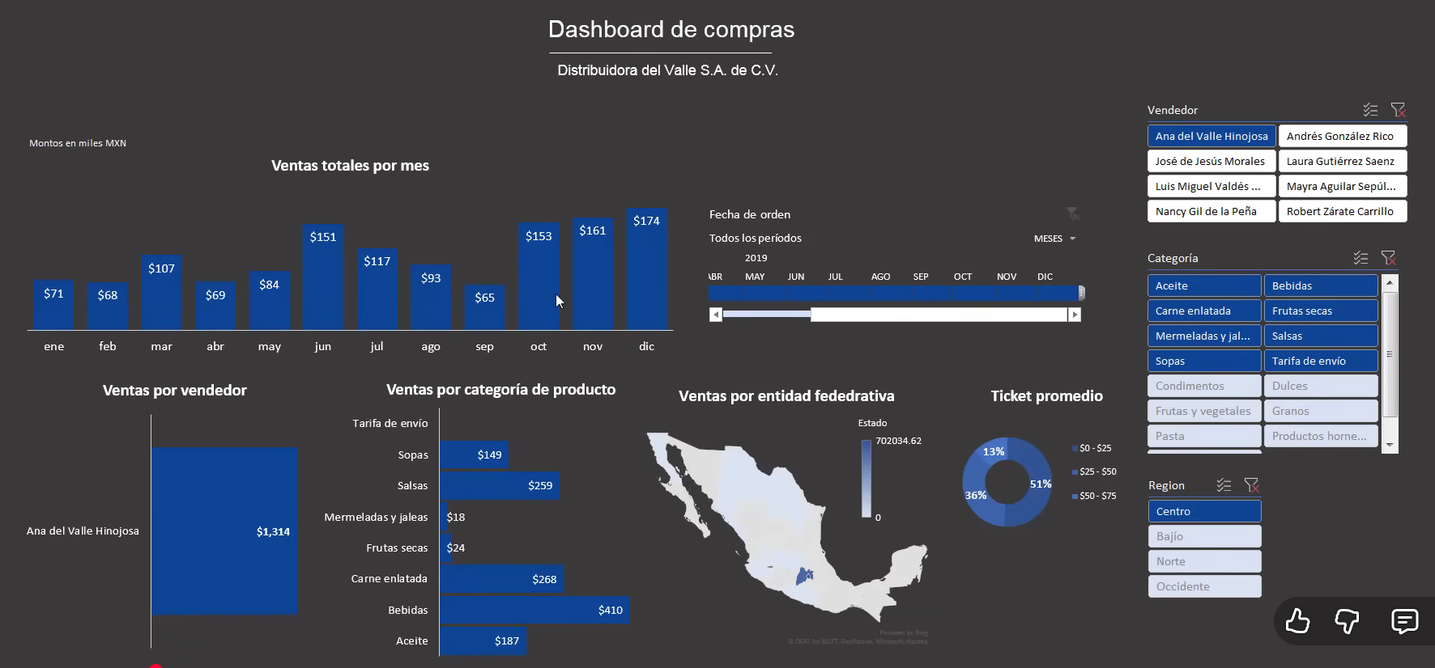

Video de apoyo

Cómo crear un DASHBOARD interactivo en Excel en menos de 10 min! - YouTube

